Resolucao
ID_plot | N_ha | G_ha | V_ha | V6_ha
1 | 520 | 3.163 | 12.115 | 9.010
2 | 400 | 2.081 | 6.663 | 4.611
3 | 460 | 5.499 | 31.542 | 29.009
4 | 600 | 6.683 | 36.447 | 33.244
5 | 360 | 4.788 | 20.616 | 19.186
6 | 480 | 8.616 | 38.838 | 37.463
7 | 612 | 10.512 | 52.462 | 50.482
8 | 700 | 8.528 | 39.632 | 36.809
9 | 760 | 10.075 | 50.425 | 47.228
10 | 720 | 10.070 | 55.283 | 52.352
n = número de parcelas; t-student para α=0.05 =T.INV(1-0.05/2 , "g.l.") ; inv.T(1-alfa/2, "g.l")
=T.inv.2T(0.05, "g.l.")
$S_{c}$ = desvio padrão para a variável X das n parcelas; =STDEV.S(“coluna da var”); desvpad.s("var")
$\overline{X_{n}}$ = média para a variável X das n parcelas; =AVERAGE(“coluna da var”)
11 | 540 | 9.766 | 46.276 | 44.595
12 | 680 | 6.308 | 32.393 | 28.143
13 | 760 | 7.874 | 39.026 | 35.124
14 | 640 | 9.622 | 43.630 | 41.437
15 | 580 | 7.049 | 32.512 | 30.046
16 | 720 | 12.199 | 68.890 | 66.401
17 | 693 | 10.737 | 52.069 | 49.421
18 | 660 | 8.985 | 46.299 | 43.561
19 | 860 | 6.561 | 26.837 | 22.180
20 | 900 | 14.244 | 78.459 | 74.680
21 | 660 | 7.590 | 42.455 | 38.881
22 | 700 | 7.555 | 31.773 | 28.792
23 | 740 | 11.821 | 67.126 | 64.450 |  | alfa | n | g.l
24 | 660 | 12.928 | 69.460 | 67.262 |  | 0.050 | 27 | 26
25 | 760 | 4.994 | 19.872 | 15.298
26 | 700 | 7.041 | 31.354 | 28.220 |  |  |  | t-student | " T.INV.2T( alfa , g.l. ) usa a probabilidade associada à t-Student com 2 caudas e os graus de liberdade para devolver o valor |  | INV.T.2C ( alfa, g-l.)
27 | 700 | 6.518 | 27.168 | 23.789 |  |  |  | 2.056
 | N_ha | G_ha | V_ha | V6_ha
Average | 651 | 8.22 | 40.73 | 37.84
desvio | 127.613 | 2.903 | 17.536 | 17.653 |  |  | t-student | T. INV( 1-alfa/2, g.l. ) retorna o inverso da distribuição t de cauda esquerda de Student |  | INV.T( 1-alfa/2, g-l.)
E= | 50.48 | 1.15 | 6.94 | 6.98 |  |  | 2.056
E%= | 7.8 | 14.0 | 17.0 | 18.5

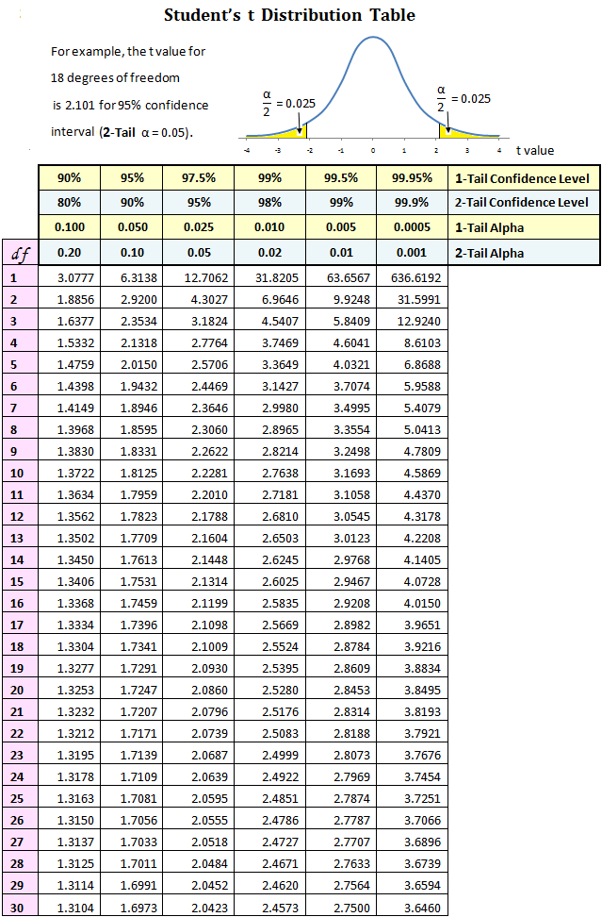
Valores de erro de amostragem muito altos
Então fomos calcular a dimensao da amostra para garantirmos um erro% de 12%

 | X = | 40.73
 | desvio = | 17.54

n | g.l. | tstudent | erro% | num | den | n
27 | 26 | 2.0555 | 12 | 1299.3 | 23.9 | 54
54 | 53 | 2.0057 | 12 | 1237.1 | 23.9 | 52
52 | 51 | 2.0086 | 12 | 1240.6 | 23.9 | 52
52 | 51 | 2.0086 | 12 | 1240.6 | 23.9 | 52

